策略详情
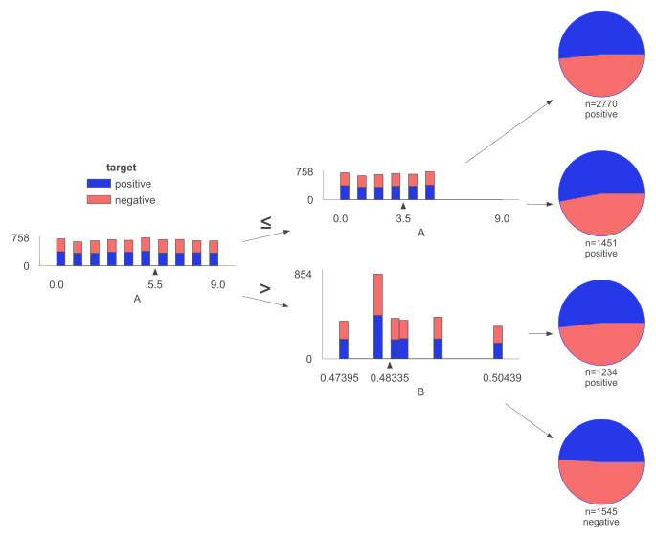
组合策略 | 命中数 | 命中率 | 好样本数 | 好样本占比 | 坏样本数 | 坏样本占比 | 坏率 | 样本整体坏率 | LIFT值
D > 0.999 & A <= 6.5 | 7 | 0.10% | 7 | 0.19% | 0 | 0.00% | 0.00% | 48.63% | 0.00%
D <= 0.999 & D <= 0.999 | 6986 | 99.80% | 3589 | 99.81% | 3397 | 99.79% | 48.63% | 48.63% | 99.99%
D <= 0.999 & D > 0.999 | 6 | 0.09% | 0 | 0.00% | 6 | 0.18% | 100.00% | 48.63% | 205.64%
D > 0.999 & A > 6.5 | 1 | 0.01% | 0 | 0.00% | 1 | 0.03% | 100.00% | 48.63% | 205.64%

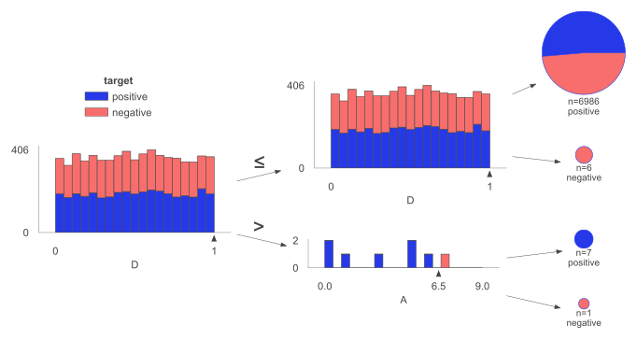

组合策略 | 命中数 | 命中率 | 好样本数 | 好样本占比 | 坏样本数 | 坏样本占比 | 坏率 | 样本整体坏率 | LIFT值
B <= 0.49 & C <= 0.486 | 2553 | 36.47% | 1345 | 37.40% | 1208 | 35.49% | 47.32% | 48.63% | 97.30%
B <= 0.49 & C > 0.486 | 2531 | 36.16% | 1290 | 35.87% | 1241 | 36.46% | 49.03% | 48.63% | 100.83%
B > 0.49 & C <= 0.486 | 966 | 13.80% | 489 | 13.60% | 477 | 14.01% | 49.38% | 48.63% | 101.54%
B > 0.49 & C > 0.486 | 950 | 13.57% | 472 | 13.13% | 478 | 14.04% | 50.32% | 48.63% | 103.47%

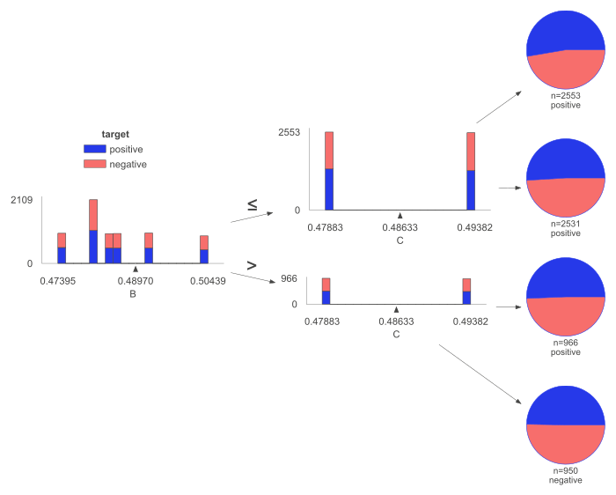

组合策略 | 命中数 | 命中率 | 好样本数 | 好样本占比 | 坏样本数 | 坏样本占比 | 坏率 | 样本整体坏率 | LIFT值
A <= 5.5 & A > 3.5 | 1451 | 20.73% | 769 | 21.38% | 682 | 20.04% | 47.00% | 48.63% | 96.66%
A > 5.5 & B <= 0.483 | 1234 | 17.63% | 638 | 17.74% | 596 | 17.51% | 48.30% | 48.63% | 99.32%
A <= 5.5 & A <= 3.5 | 2770 | 39.57% | 1431 | 39.79% | 1339 | 39.34% | 48.34% | 48.63% | 99.41%
A > 5.5 & B > 0.483 | 1545 | 22.07% | 758 | 21.08% | 787 | 23.12% | 50.94% | 48.63% | 104.75%

